상품제안서
샤오미 스마트 온습도계 모니터 3 실내 온도 습도 지진 체온계 가정용 신생아용품 | 상품코드: F31516

 |  |  |  |  |  |  | 02-412-0044 | www.easy1.co.kr
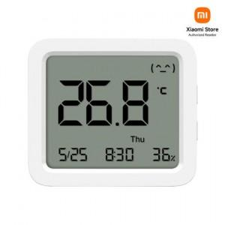

【상세/제작정보】

【인쇄/포장옵션】 | 레이저 / 포장지포장

【공급단가】 | 수량 | 50~ | 100~ | 500~ | 1,000~ | 2,000~
*VAT별도 | 단가 | 19,140원 | 18,810원 | 18,480원 | 18,150원 | 17,820원

【상품 URL】 | http://www.easy1.co.kr/src/goods_detail.php?gdno=31516

